상품제안서
보랄 드립 전기 티포트 주전자 600ml | 상품코드: F18768

 |  |  |  |  |  |  | 02-412-0044 | www.easy1.co.kr
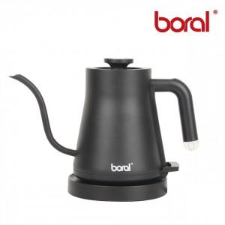

【상세/제작정보】

【인쇄/포장옵션】 | 스티커 / 포장불가능

【공급단가】 | 수량 | 20~ | 50~ | 100~ | 300~ | 500~
*VAT별도 | 단가 | 37,390원 | 36,010원 | 34,620원 | 33,240원 | 32,400원

【상품 URL】 | https://easy1.co.kr:443/src/goods_detail.php?gdno=18768

